Gráficas cálculo vel. toma carg
 |  | Anexo 5 Acuerdo 1826
Descripción | En esta hoja se incluyen las gráficas a partir de las cuales se calcula la velocidad de toma de carga.
 | Adicionar variables del Punto de salida de planta

 |  | RAMPA 1 | RAMPA 2

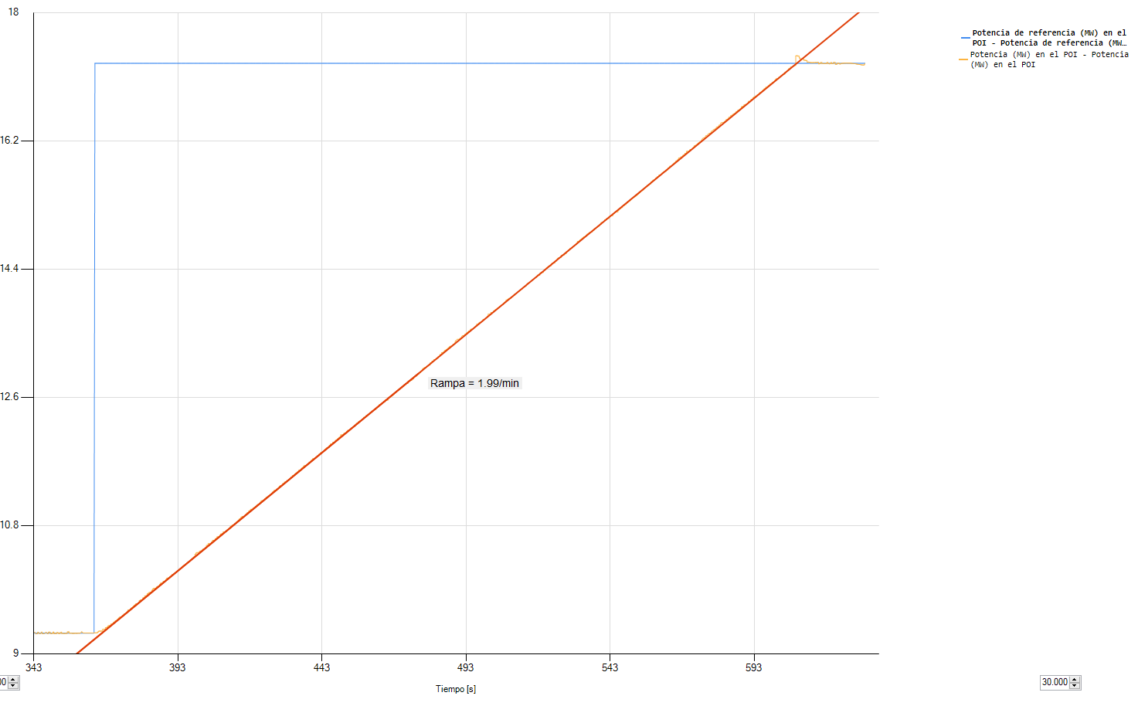

 |  | RAMPA 3 | RAMPA 4

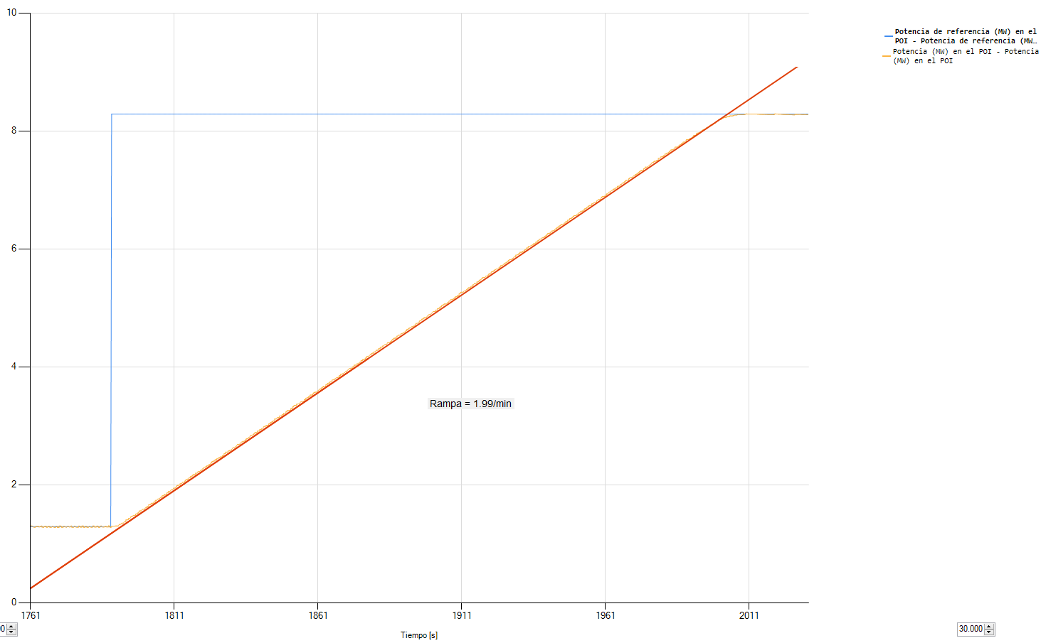
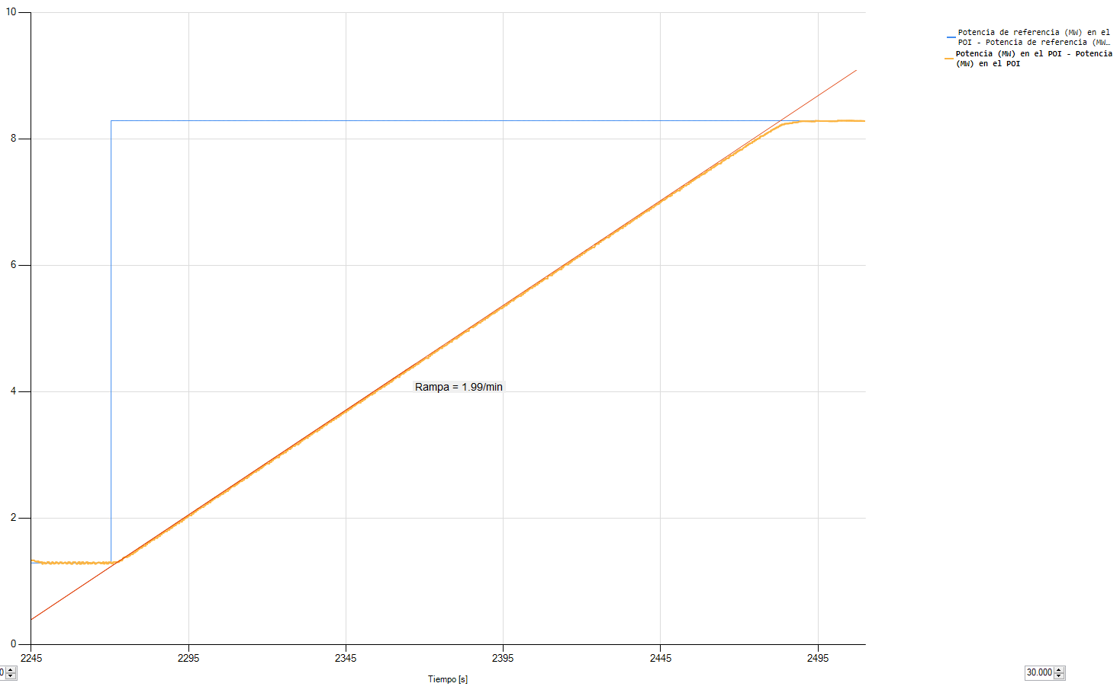

 |  | RAMPA 5

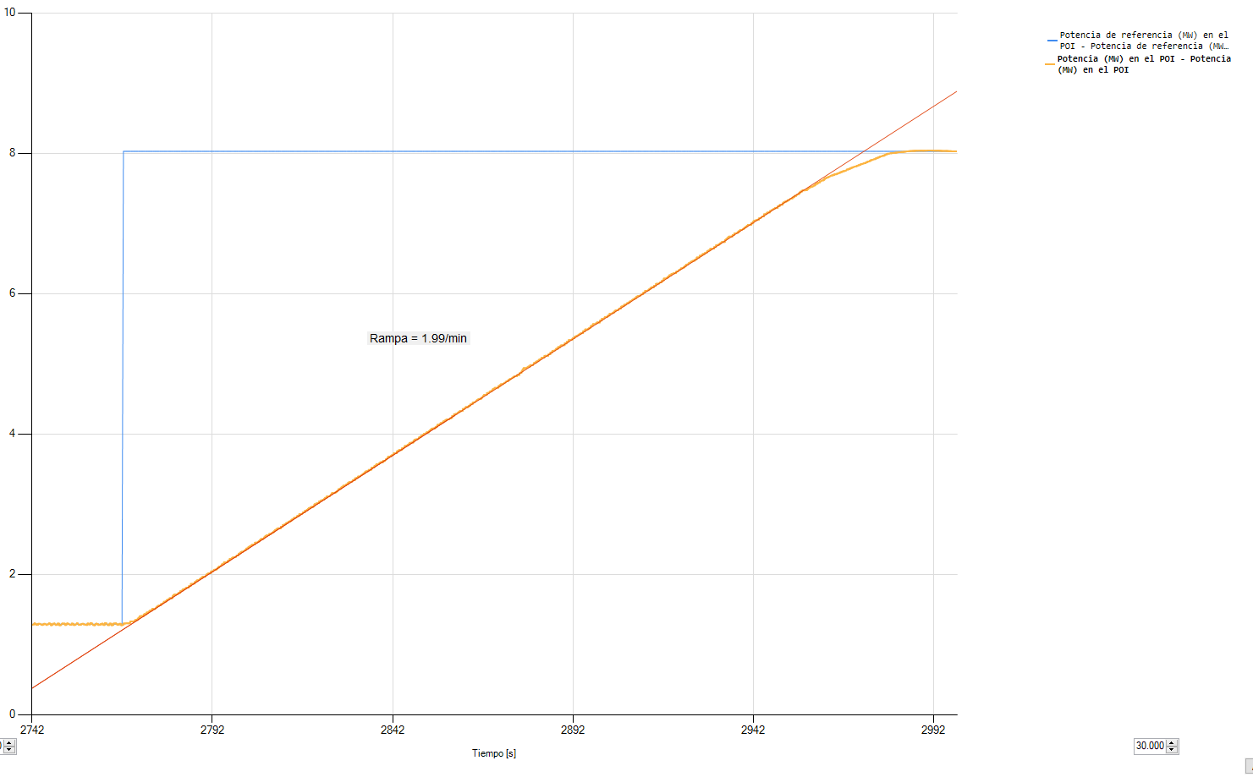

Gráficas cálculo vel. descarga
 |  | Anexo 5 Acuerdo 1826
Descripción | En esta hoja se incluyen las gráficas a partir de las cuales se calcula la velocidad de toma de carga.
 | Adicionar variables del Punto de salida de planta

 | RAMPA 1 |  | RAMPA 2

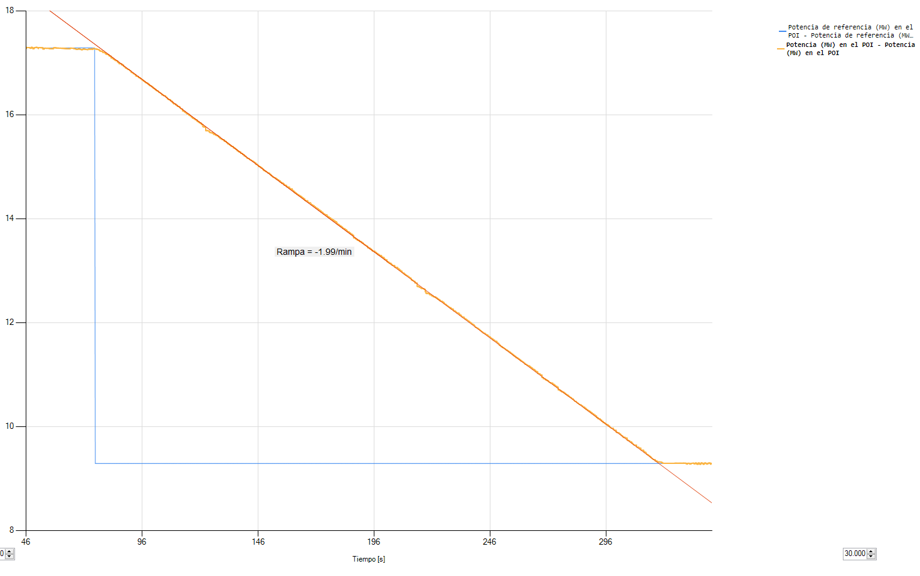
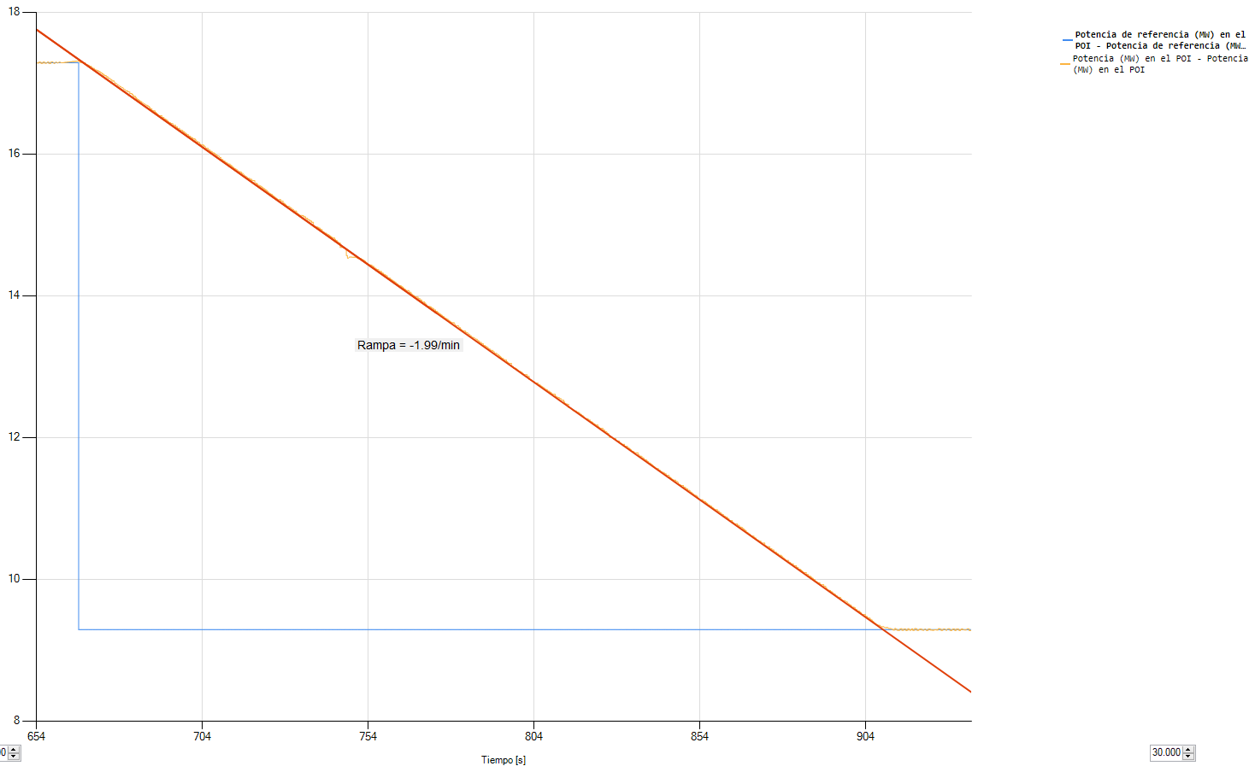

 | RAMPA 3 |  | RAMPA 4

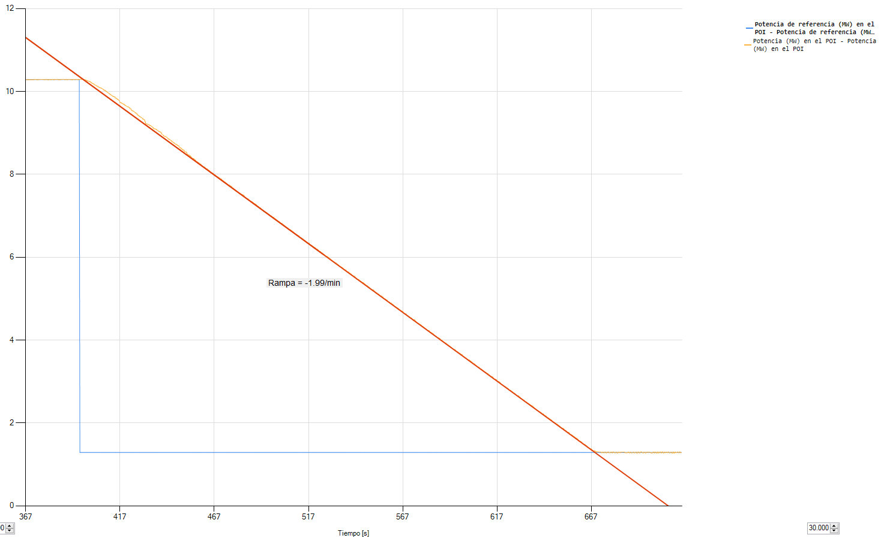
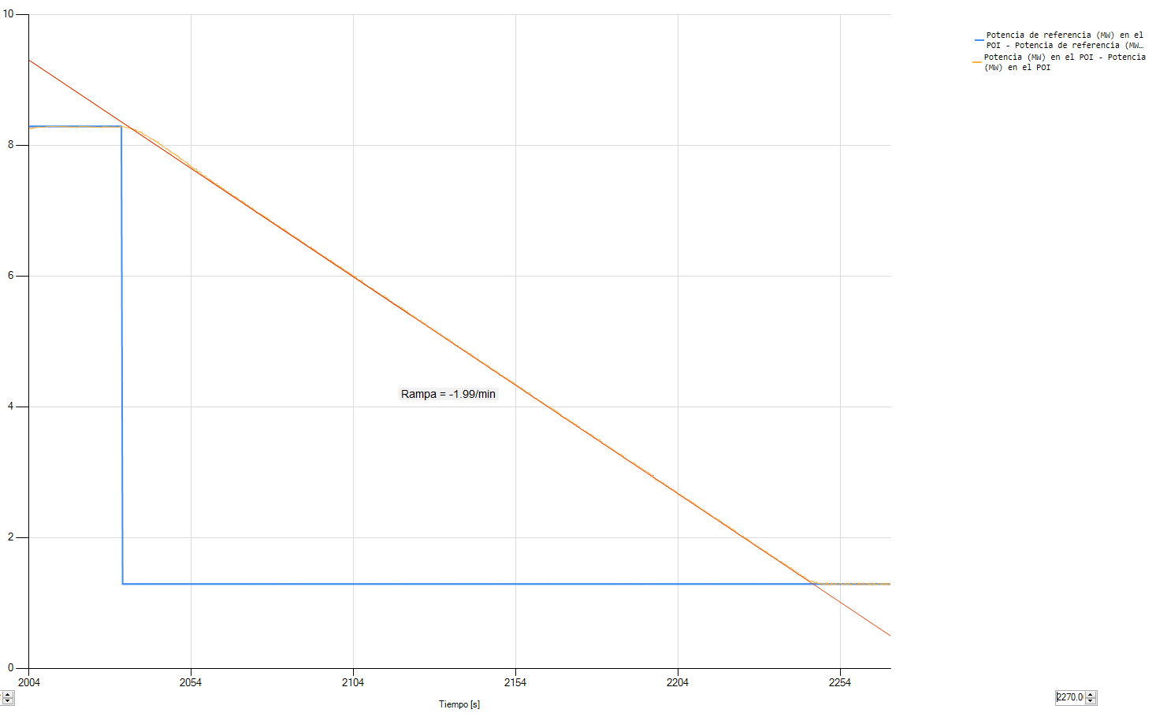

 | RAMPA 5

